電債シート
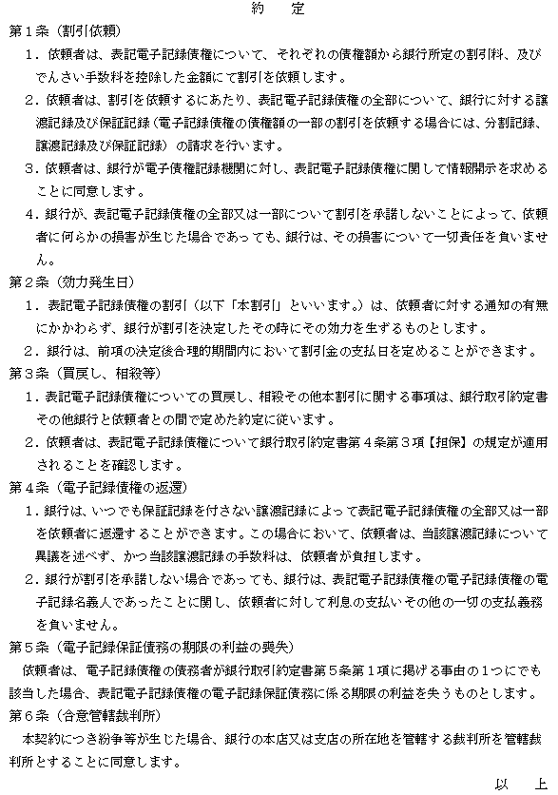
 |  |  | 電子記録債権割引申込書兼記録請求依頼書
 | 印紙

（２００円） |  |  |  |  |  |  |  |  |  |  |  |  |  |  |  |  |  |  |  |  |  |  |  | 株式会社南日本銀行

 |  |  |  | 部分は入力不要です。 |  |  |  |  |  |  |  |  | 部分はリストより選択してください。 |  |  |  |  |  |  |  |  |  |  | 支店殿

 | ご依頼日 |  |  |  |  | 年 |  | 月 |  | 日 |  |  |  |  |  |  |  |  | 割引希望日

 | ご住所
 |  |  |  |  |  |  |  |  |  |  |  |  |  |  |  |  |  | 印 | 割引依頼金額
 | 氏名
 |  |  |  |  |  |  |  |  |  |  |  |  |  |  |  |  |  |  |  |  |  |  |  | 円

 | 利用者番号 |  |  |  |  |  |  |  | 引落口座番号 |  |  |  |  | 科目
 |  | ※9桁

割引依頼者（以下「依頼者」といいます。）は、別に締結した銀行取引約定書の各条項のほか、裏面の約定を承認の
上、株式会社南日本銀行（以下「銀行」といいます。）に対し、割引希望のでんさいにかかる開示情報を添え、電子記録
債権の割引及び譲渡を依頼します。譲渡に関しては保証記録請求を自動的に兼ねることを了承するとともに、貴行の
割引審査やでんさいのスケジュール等により割引希望に添えない場合もあることを了承の上申込みいたします。

 | 記録番号（20桁） |  |  |  |  |  |  |  |  |  |  | 発生日 |  |  |  |  | 支払人 |  |  |  | 手形成因 |  | 支払銀行
 |  |  |  |  |  |  |  |  |  |  |  | 支払期日 |  |  |  |  | 債権額（割引希望額） |  |  |  |  |  | 支店名
1 |  |  |  |  |  |  |  |  |  |  |  |  |  | 年 | 月 | 日
 |  |  |  |  |  |  |  |  |  |  |  |  |  | 年 | 月 | 日 |  |  |  | 円
2 |  |  |  |  |  |  |  |  |  |  |  |  |  | 年 | 月 | 日
 |  |  |  |  |  |  |  |  |  |  |  |  |  | 年 | 月 | 日 |  |  |  | 円
3 |  |  |  |  |  |  |  |  |  |  |  |  |  | 年 | 月 | 日
 |  |  |  |  |  |  |  |  |  |  |  |  |  | 年 | 月 | 日 |  |  |  | 円
4 |  |  |  |  |  |  |  |  |  |  |  |  |  | 年 | 月 | 日
 |  |  |  |  |  |  |  |  |  |  |  |  |  | 年 | 月 | 日 |  |  |  | 円
5 |  |  |  |  |  |  |  |  |  |  |  |  |  | 年 | 月 | 日
 |  |  |  |  |  |  |  |  |  |  |  |  |  | 年 | 月 | 日 |  |  |  | 円
6 |  |  |  |  |  |  |  |  |  |  |  |  |  | 年 | 月 | 日
 |  |  |  |  |  |  |  |  |  |  |  |  |  | 年 | 月 | 日 |  |  |  | 円
7 |  |  |  |  |  |  |  |  |  |  |  |  |  | 年 | 月 | 日
 |  |  |  |  |  |  |  |  |  |  |  |  |  | 年 | 月 | 日 |  |  |  | 円
8 |  |  |  |  |  |  |  |  |  |  |  |  |  | 年 | 月 | 日
 |  |  |  |  |  |  |  |  |  |  |  |  |  | 年 | 月 | 日 |  |  |  | 円
9 |  |  |  |  |  |  |  |  |  |  |  |  |  | 年 | 月 | 日
 |  |  |  |  |  |  |  |  |  |  |  |  |  | 年 | 月 | 日 |  |  |  | 円
10 |  |  |  |  |  |  |  |  |  |  |  |  |  | 年 | 月 | 日
 |  |  |  |  |  |  |  |  |  |  |  |  |  | 年 | 月 | 日 |  |  |  | 円
 |  |  |  |  |  |  |  |  |  |  |  | 債権額小計 |  |  |  |  | 0
 |  |  |  |  |  |  |  |  |  |  |  |  |  |  |  |  |  |  |  | 円
 |  |  |  |  |  |  |  |  |  |  |  | 債権額合計 |  |  |  |  | 0
 |  |  |  |  |  |  |  | 合計 |  |  | 件 |  |  |  |  |  |  |  |  | 円

※ 明細が１０を超える場合は、№２のシートをご利用下さい。
 |  |  |  |  |  |  |  |  |  |  |  |  |  |  |  |  |  |  |  |  |  | お客さま控（写） 受領印
銀行使用欄
 |  |  |  |  |  |  |  |  | [説明欄]
検印 |  |  | 説明者 |  | 印鑑照合 |  | 担当者 |  | 日時
 |  |  |  |  |  |  |  |  | 同席者 |  |  |  |  |  |  |  |  |  |  |  |  |  | 印

